Лист1
ООО «Яковлевский лен»
Россия, 155550 Ивановская обл., г.Приволжск, ул.Революционная, 119
8 910 985 4515 Ирина
8 980 693 9393 Татьяна
www.lenmagazin.ru
e-mail: trade@lenmagazin.ru

Полотенца
 | Артикул, рисунок | Цвет | Размер (см) | Цена (руб.) | Заказ | Сумма
50% лен 50%хлопок (плотность 230гр/м2)
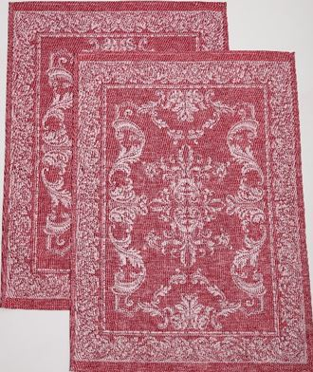 | 7с-128як Милана | бордовый | 50х70 | 130 |  | 0
 |  | бежевый | 50х70 | 130 |  | 0
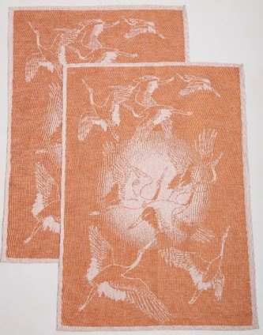 | 7с-128як Журавли и солнце |  |  |  |  | 0
 |  | теплый бежевый | 50х70 | 130 |  | 0
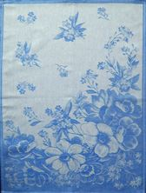 | 7с-128як Фиалка | синий | 50х70 | 130 |  | 0
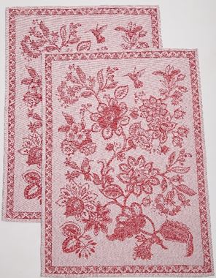 | 7с-128як Фантазийное | бордовый | 50х70 | 130 |  | 0
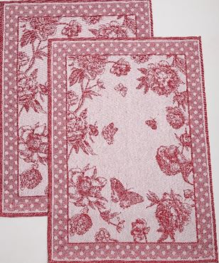 | 7с-128як Пионы и бабочки | бордовый | 50х70 | 130 |  | 0
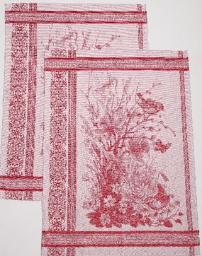 | 7с-128як Весна | бордовый | 50х70 | 130 |  | 0
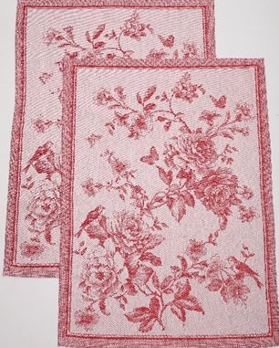 | 7с-128як Цветы и птицы | бордовый | 50х70 | 130 |  | 0
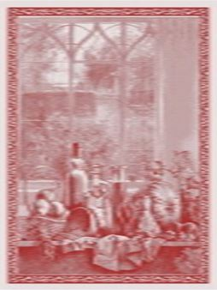 | 7с-128як Дары осени | терракот | 50х70 | 130 |  | 0
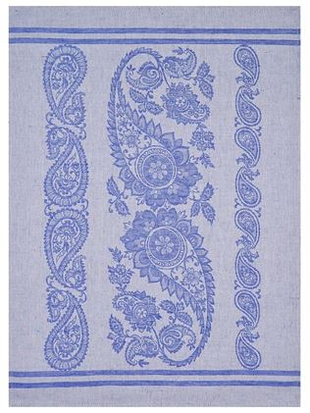 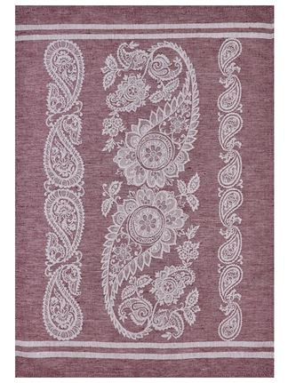 | 7с-128як Султан | синий | 50х70 | 130 |  | 0
 |  | бордовый | 50х70 | 130 |  | 0
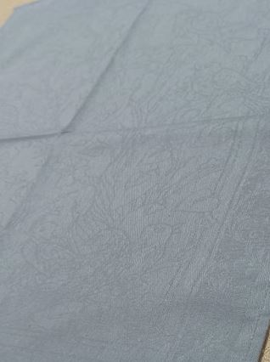 | 7с-128як Притчки невелички | серый | 50х70 | 130 |  | 0
100% хлопок (плотность 230гр/м2) |  |  |  |  |  | 0
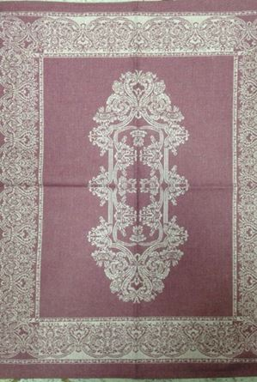 | 07с-39як Каприз | сливовый | 50х70 | 120 |  | 0
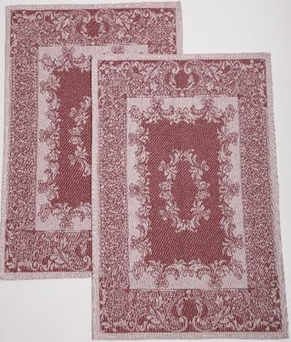 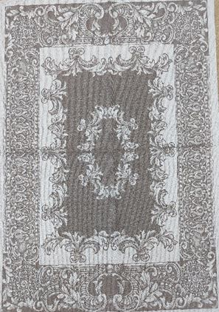 | 07с-39як Акантус | бордовый | 50х70 | 120 |  | 0
 |  | коричневый | 50х70 | 120 |  | 0
 | 07с-39як Орнамент | бордовый | 45х60 | 80 |  | 0
 |  | синий | 45х60 | 80 |  | 0
 | 07с-39як Цветы и птицы | бордовый | 45х60 | 80 |  | 0
 |  | салатовый | 45х60 | 80 |  | 0
 |  | сиреневый | 45х60 | 80 |  | 0
 | 07с-39як Бабочки | синий | 50х70 | 120 |  | 0
 |  | голубой | 50х70 | 120 |  | 0
 |  | бирюза | 50х70 | 120 |  | 0
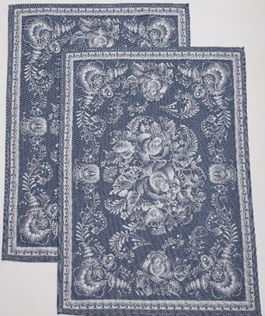 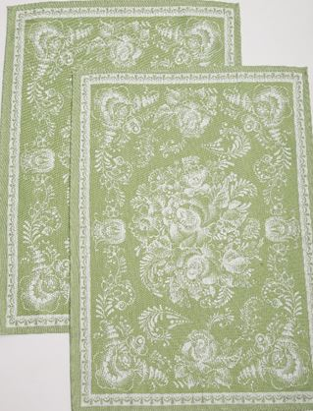 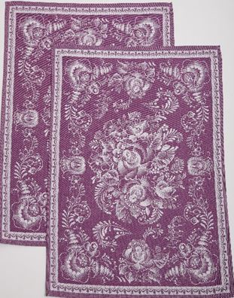 | 07с-39як Гжель | синий | 50х70 | 120 |  | 0
 |  | зеленый | 50х70 | 120 |  | 0
 |  | фиолетовый | 50х70 | 120 |  | 0
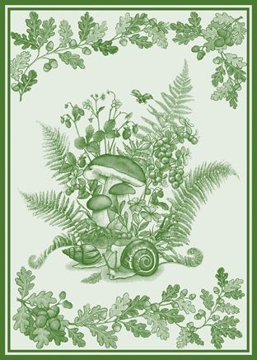 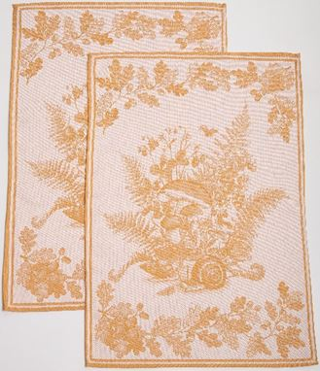 | 07с-39як Грибы и желуди | зеленый | 50х70 | 120 |  | 0
 |  | охра | 50х70 | 120 |  | 0
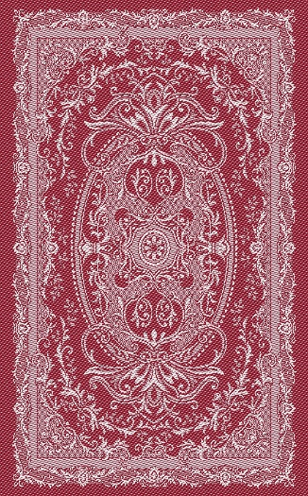 | 07с-39як Винтаж | малиновый | 50х70 | 120 |  | 0
 |  | серый | 50х70 | 120 |  | 0
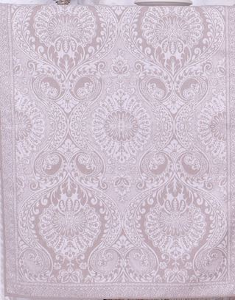 | 07с-39як Виктория | серый | 50х70 | 120 |  | 0
 |  | малиновый | 50х70 | 120 |  | 0
 |  | фиолетовый | 50х70 | 120 |  | 0
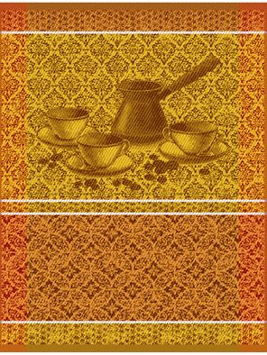 | 07с-39як Кофе с туркой | желт/корич | 50х70 | 165 |  | 0
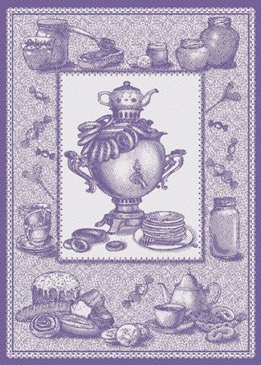 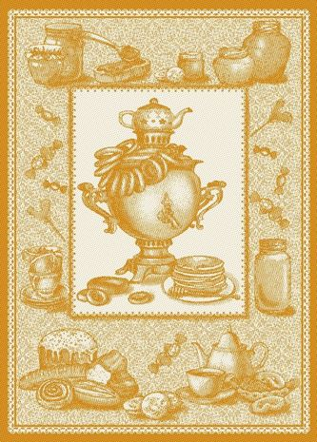 | 07с-39як Самовар | синий | 50х70 | 120 |  | 0
 |  | охра | 50х70 | 120 |  | 0
 | 07с-39як Сервиз | красный | 50х70 | 120 |  | 0
 |  | бирюза | 50х70 | 120 |  | 0
 |  | желтый | 50х70 | 120 |  | 0
 |  | синий | 50х70 | 120 |  | 0
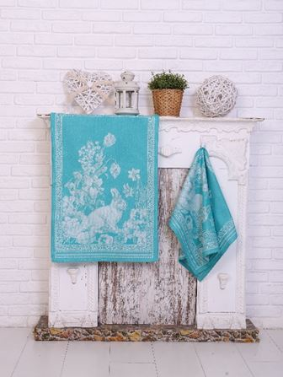 | 01с-78як Пасхальный кролик | малиновый | 50х76 | 120 |  | 0
 |  | серый | 50х76 | 120 |  | 0
 |  | мятный | 50х76 | 120 |  | 0
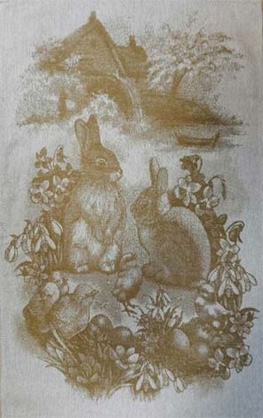 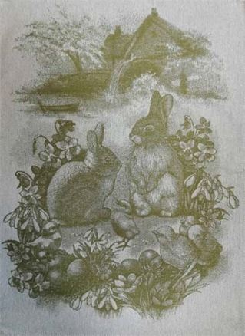 | 07с-39як Весенний кролик | горчичный | 50х70 | 120 |  | 0
 |  | оливковый | 50х70 | 120 |  | 0
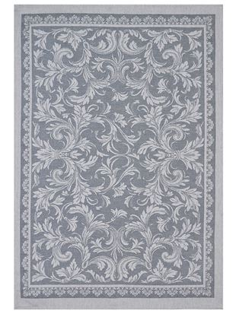 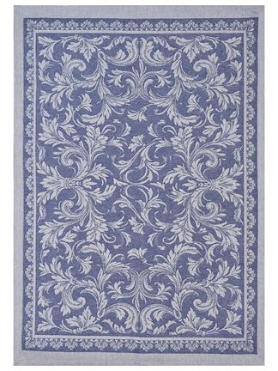 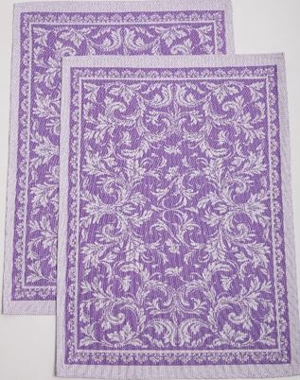 | 07с-39як Ренессанс | серый | 50х63 | 105 |  | 0
 |  | синий | 50х63 | 105 |  | 0
 |  | фиолетовый | 50х70 | 120 |  | 0
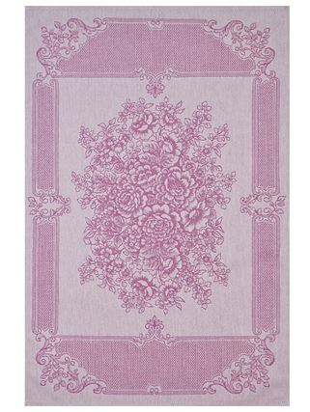 | 07с-39як Марина | розовый | 50х70 | 120 |  | 0
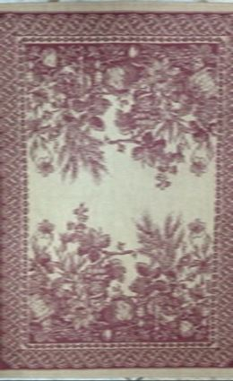 | 07с-39як Старинный урожай | беж/ бордовый | 50х70 | 165 |  | 0
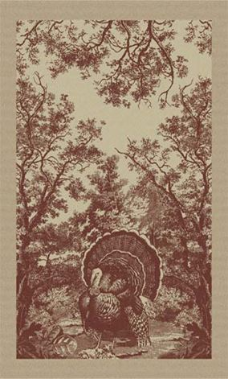 | 01с-78як Лесная индюшка | беж/корич | 50х76 | 165 |  | 0
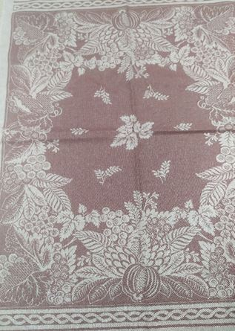 | 01с-78як Нормандия | бордовый | 50х76 | 120 |  | 0
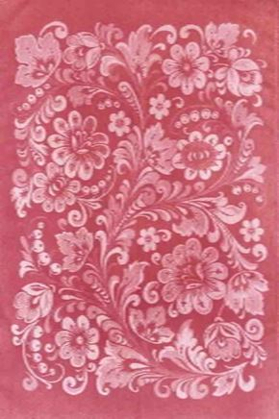 | 07с-39як Хохлома |  |  |  |  | 0
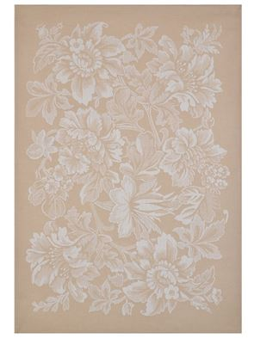
 |  | Хохлома красный | 50х70 | 120 |  | 0
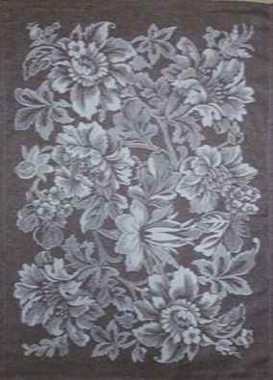 | 07с-39як Лесная сказка | бежевый | 50х70 | 120 |  | 0
 |  | светло синий | 50х70 | 120 |  | 0
 |  | коричневый | 50х70 | 120 |  | 0
30% лен 70%хлопок (плотность 140гр/м2) |  |  |  |  |  | 0
ИТОГО |  |  |  |  |  | 0

